GP2AP03VT00F_V0.1_20191214
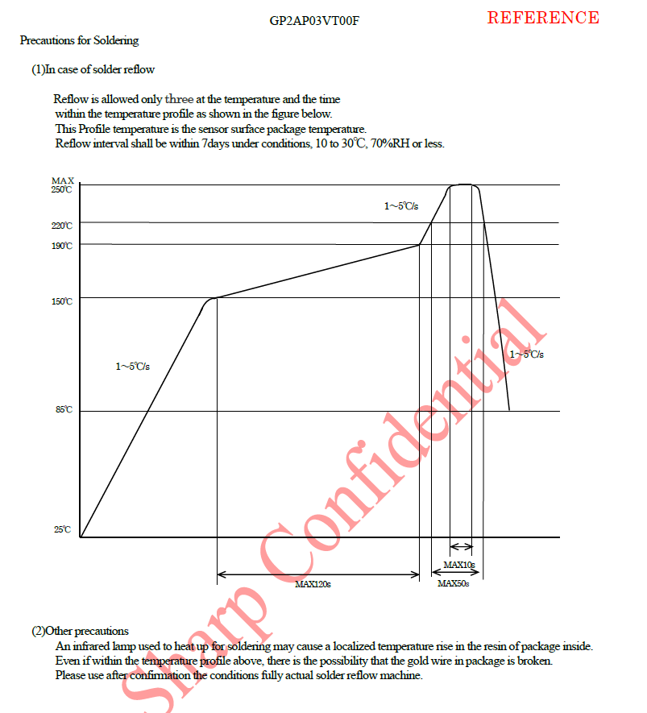
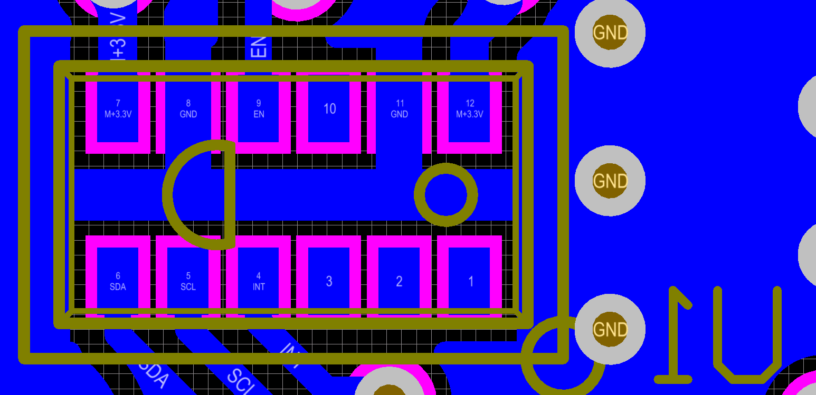
SHARP_GP2AP03VT00F_V0.2_20200112线路板组件BOM
贴片供应商： |  | 版次：A00 |  | 图号: |  | ID:
2020.01.12变更记录 |  | 1.删除R12，R13，0R/0603； 2.删除R6，R7，10R/0402.； 3.请注意U1 SHARP_GP2AP03VT00F 一定要贴平整； 4.J1，DL10001-06-AB 要满足灼热丝要求.
序号 | 名称 | 制造商料号 | 用量 | 位 号 | 封装 | 制造商 | 备注

1 | CAP | 100nF/50V/X7R/0402 | 3 | C2, C3, C4 | CAP-CC0402 | YAGEO/WALSIN/TDK/SAMSUNG/MURATA
2 | CAP | 4.7uF/16V/X7R/0603 | 2 | C1, C5 | CAP-CC0603 | YAGEO/WALSIN/TDK/SAMSUNG/MURATA
3 | CONNECT | DL10001-06-AB 立贴 | 1 | J1 | DL10001-06-AB | 德利 | 要满足灼热丝要求
4 | IC | GP2AP03VT | 1 | U1 | SHARP_GP2AP03VT00F | SHARP | 请注意U1 SHARP_GP2AP03VT00F 一定要贴平整
5 | IC | M24C02-WDW6TP | 1 | U2 | TSSOP-8 | ST
6 | RES | 10R/0402 | 2 | R8, R9 | RES-RC0402 | YAGEO/WALSIN/TDK/SAMSUNG/MURATA
7 | RES | 4.7K/0402 | 3 | R3, R4, R5 | RES-RC0402 | YAGEO/WALSIN/TDK/SAMSUNG/MURATA
8 | RES | 47K/0402 | 2 | R1, R2 | RES-RC0402 | YAGEO/WALSIN/TDK/SAMSUNG/MURATA
9 | RES | 0R/0603 | 1 | R11 | RES-RC0603 | YAGEO/WALSIN/TDK/SAMSUNG/MURATA

 |  | 编制： |  | 审核： |  | 批准：

